Sheet1
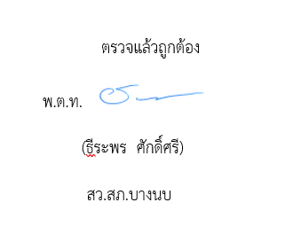
รายงานผลการใช้จ่ายงบประมาณ สถานีตำรวจภูธรบางนบ ประจำปีงบประมาณ พ.ศ. 2569

ไตรมาส 1 - 3
ที่ | รายการ | ผลการดำเนินงาน | งบประมาณที่ได้รับ | ผลการเบิกจ่าย | คิดเป็นร้อยละ | ปัญหา/อุปสรรค แนวทางการแก้ไข

1 | โครงการ.(ระบุชื่อโครงการ).
2 | กิจกรรม(ระบุชื่อกิจกรรม)
3 | ค่า OT | ประหยัดงบระมาณในการปฏิบัติงานนอกเวลาราชการ | 552,000 | 368,472 | 66 | ไม่มี
4 | ค่าเบี้ยเลี้ยง ที่พัก พาหนะ | ค่าใช้สอยลดลง | 12,000 | 9,000 | 75 | ไม่มี
5 | ค่าซ่อมแซมยานพาหนะ | ค่าใช้สอยลดลง | 10,200 | 5,500 | 53 | ไม่มี
6 | ค่าจ้างเหมาบริการ ทำความสะอาด | ค่าใช้สอยลดลง | 22,600 | 16,900 | 74 | ไม่มี
7 | วัสดุสำนักงาน | ค่าวัสดุสำนักงานลดลง | 3,900 | 3,000 | 76 | ไม่มี
8 | น้ำมันรถยนต์+รถจักรยานยนต์ | ค่าน้ำมันเชื้อเพลิงและหล่อลื่นลดลง | 642,333 | 314,600 | 48 | ไม่มี
9 | วัสดุจราจร | ค่าวัสดุจราจร(ค่าวัสดุอื่น) ลดลง | 2,800 | 2,000 | 71 | ไม่มี
10 | วัสดุอาหาร (ผู้ต้องหา) | ค่าวัสดุอาหารผู้ต้องหาลดลง | 7,900 | 5,000 | 63 | ไม่มี
11 | รวมตอบแทนใช้สอย และวัสดุ | ค่าใช้สอยลดลง | 1,270,800 | 724,472 | 57 | ไม่มี
12 | ค่าสาธารณูปโภค | ค่าใช้จ่ายสาธารณูปโภคลดลง | 29,300 | 17,624 | 60 | ไม่มี
13 | อื่น ๆ |  | 0 | 0 | 0 | ไม่มี
รวม | รวมตอบแทนใช้สอย และวัสดุ + ค่าสาธารณูปโภค |  | 1,300,100 | 742,096 | 57 | ไม่มี

